Compradores
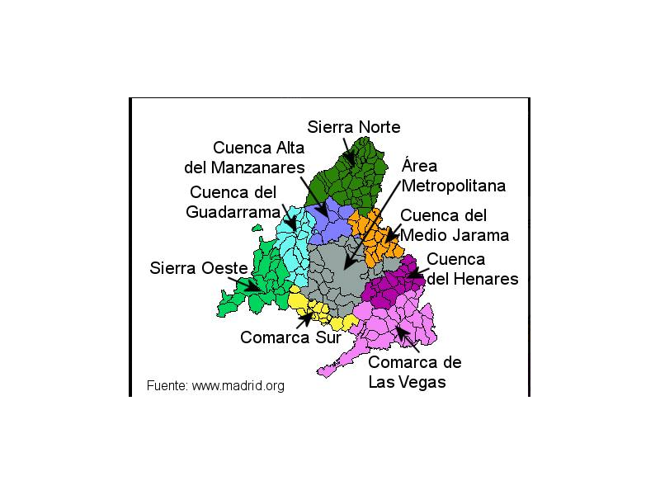
Nombre Telegram | Localidad | Zona | Distrito | Código Postal
Alberto | Hortaleza | Area Metropolitana | 16
Alma | Hortaleza y N-1 | Area Metropolitana | 16
Almudena | Simancas | Area Metropolitana | 20
Álvaro | Coslada | Area Metropolitana | 21
Ana | Méndez Alvaro | Area Metropolitana | 2
Ana | Zona Bernabeu | Area Metropolitana
Aníbal | Getafe | Area Metropolitana
Antonio J | Hortaleza | Area Metropolitana | 16
Asunción | Rivas | Area Metropolitana
Beatríz | Moratalaz | Area Metropolitana | 14
Carlos | Hortaleza | Area Metropolitana | 16
Carmen | Barrio del Pilar | Area Metropolitana | 8
Carmen RR | Moratalaz | Area Metropolitana | 14
Charo | Simancas | Area Metropolitana | 15
Charo sise | Móstoles | Area Metropolitana | 25
Cris | Móstoles | Area Metropolitana | 25
Cris | Zona centro | Area Metropolitana
Cris | Simancas | Area Metropolitana | 20
Cristina Vergara | Rivas | Area Metropolitana
e (Esther) | Leganes | Area Metropolitana
ECP (Emilio) | Coslada | Area Metropolitana
Elena | Las Tablas | Area Metropolitana | 8
Esther | Leganes | Area Metropolitana
Estrelli | Coslada | Area Metropolitana | 21
Evita | Boadilla del Monte | Area Metropolitana
Fátima | San Fermín | Area Metropolitana | 12
Fatima C C | Vallecas | Area Metropolitana | 18
Fran Orvich | Vicalvaro | Area Metropolitana
Gema | Madrid | Area Metropolitana
Gismero | Torrejon de Ardoz | Area Metropolitana
Gloria | Barrio del Pilar | Area Metropolitana | 8
Halo_Buck | Madrid Ciudad Lineal | Area Metropolitana | 15
Halo-Buck | Barrio del Pilar | Area Metropolitana | 8
Helen | Simancas | Area Metropolitana | 15
Helena Esteban | Chamartin | Area Metropolitana | 5
HumosaG | Las Rozas | Area Metropolitana
Ignacio | Alcorcón | Area Metropolitana
Inma | Hortaleza | Area Metropolitana | 16
Inma | Arganzuela | Area Metropolitana | 2
Irene | Moratalaz | Area Metropolitana | 14
Irene S.T. | Campo Real | Comarca de Las Vegas
Isabel | Pinto | Comarca Sur
Isagala | Navalcarnero | Comarca Sur
ivan cob | Abililla/zona sur | Comarca Sur
Javier | Parla | Comarca Sur
Jesús | Griñón | Comarca Sur
Juan | Valdemoro/zona sur | Comarca Sur
Kikeinef | Griñón | Comarca Sur
Lauri 14399 | Valdemoro | Comarca Sur
Lauri 14399 | Colmenar Viejo | Cuenca Alta del Manzanares
Lauri 14399 | El Boalo | Cuenca Alta del Manzanares
Lidia | El Escorial | Cuenca del Guadarrama
Lourdes | Villanueva del Pardillo | Cuenca del Guadarrama
Luis | Villanueva de la Cañada | Cuenca del Guadarrama
M° Isabel | Galapagar | Cuenca del Guadarrama
Manuel | Collado Villalba | Cuenca del Guadarrama
Mar | Los Santos de la Humosa | Cuenca del Henares
Mar Baos | Talamanca | Cuenca del Henares
Mar L | Sierra Norte | Sierra Norte
Maria | Sierra Norte | Sierra Norte
Maria | S. Norte (Valdemanco) | Sierra Norte
MARIA BL | Sevilla la nueva | Sierra Oeste
Marta | Entrepinos(Cadalso de los Vidrios) | Sierra Oeste
Marta | Sierra Oeste y Hortaleza. | Sierra Oeste
Meyrous | Zona Noroeste | Cuenca del Guadarrama
Mónica | Parla | Comarca Sur
Mónica Pipita Pipera | Puente de Vallecas | Area Metropolitana
N GA(Nuria) | Vicalvaro | Area Metropolitana
Alberto | Chapinería | Sierra Oeste
Paula | Valdemoro | Comarca Sur
Pilar caballero | Villaviciosa de Odón | Area Metropolitana
Raquel | Arganzuela | Area Metropolitana | 2
Raquel | Madrid
Rebeca | Vicalvaro | Area Metropolitana
Robertgarcia | Madrid | Area Metropolitana
Rocio | Madrid | Area Metropolitana
Romina | Madrid | Area Metropolitana | 3 | 28007
Rosa | Madrid Ciudad Lineal | Area Metropolitana | 17
Ruben | Madrid | Area Metropolitana |  | 28005
Ruben | Colmenar Viejo | Cuenca Alta del Manzanares
Sandra | Villaviciosa de Odón | Area Metropolitana
Santiago | Ciudad Lineal | Area Metropolitana
Sonia | Las Tablas | Area Metropolitana
Tina | Villanueva del Pardillo | Cuenca del Guadarrama
Tino | Quijorna | Cuenca Alta del Manzanares
Toñi | Pozuelo de Alarcón | Cuenca del Guadarrama
Toñi | Ventas | Area Metropolitana
Wanda Bitcoin (Jose) | Leganes | Area Metropolitana
Juanra | Vicalvaro | Area Metropolitana
Juli | Fuenlabrada | Area Metropolitana
E M |  | Cuenca del Guadarrama
Tatatan | Pozuelo de Alarcón | Cuenca del Guadarrama
Marta | Villanueva de la Cañada | Cuenca del Guadarrama
Laura Tena | Villanueva de la Cañada | Cuenca del Guadarrama
Julia Vega | Madrid | Area Metropolitana

